Interpolation etc.
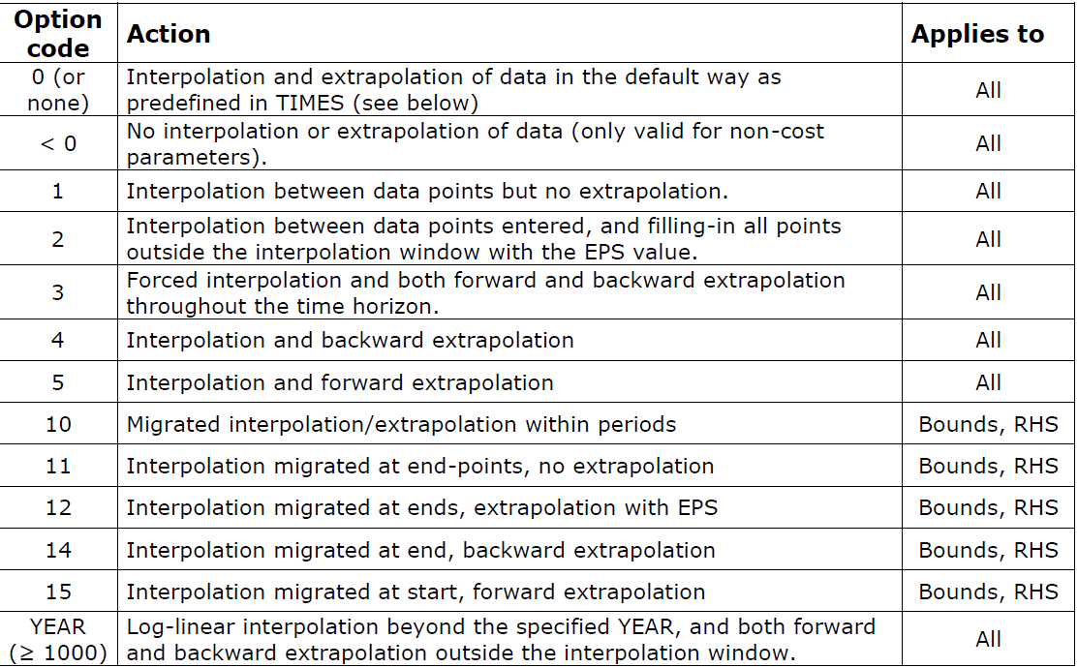
* Globalne ustawienia interpolacji i Dummy Commodities

* Opcje interpolacji

~TFM_MIG
LimType | Attribute | Year2 | AllRegions | Pset_PN | Pset_CO |  | \I: Comment

UP | ACT_BND | 0 | 5
\I:FX | FLO_FR | 0 | 5

* Ceny Dummy Import
~TFM_UPD

Attribute | AllRegions | Pset_Set | Pset_PN
ACTCOST | 13888.889 | IRE | IMP*Z
ACTCOST | 13888.889 | IRE | IMPDEMZ

 | 50,000 | zł/MWh

~TFM_INS-TXT

TimeSlice | LimType | Attribute | Year | Other_Indexes | AllRegions | Cset_CN | Pset_PN

